1-1
１ 府域の概要データ

１－１ 大阪府の人口及び世帯数の推移
 |  | 人口総数(人) | 世帯数(世帯) | 対前年 人口増減数 | 対前年 世帯増減数
 | 平成16年 | 8,818,874 | 3,624,293 | 3,315 | 33,156
 | 平成17年※1 | 8,817,166 | 3,654,293 | △ 1,708 | 30,000
 | 平成18年 | 8,827,544 | 3,696,348 | 10,378 | 42,055
 | 平成19年 | 8,839,019 | 3,731,789 | 11,475 | 35,441
 | 平成20年 | 8,849,693 | 3,770,279 | 10,674 | 38,490
 | 平成21年 | 8,861,602 | 3,805,144 | 11,909 | 34,865
 | 平成22年※1 | 8,865,245 | 3,832,386 | 3,643 | 27,242
 | 平成23年 | 8,863,588 | 3,854,137 | △ 1,657 | 21,751
 | 平成24年 | 8,859,595 | 3,863,011 | △ 3,993 | 8,874
 | 平成25年 | 8,854,702 | 3,882,108 | △ 4,893 | 19,097
 | 平成26年 | 8,843,160 | 3,901,093 | △ 11,542 | 18,985
 | 平成27年※1 | 8,839,469 | 3,923,887 | △ 3,691 | 22,794
 | 令和2年※2 | 8,842,523 | 4,127,283 | - | -
 | 各年の数値は10月1日現在の「大阪府推計人口」による。
 | なお、平成28年～令和元年は、令和2年国勢調査の確報値公表後、再計算する予定のため
 | 掲載していない。
 | ※1 平成17年、平成22年及び平成27年は総務省統計局「国勢調査結果」による。
 | ※2 令和2年は総務省統計局「国勢調査結果」（速報値）による。

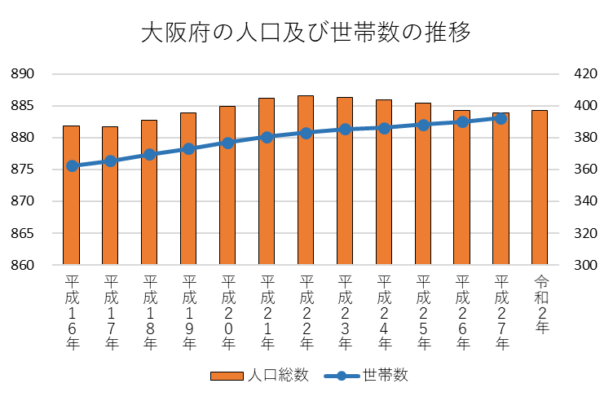

人口（万人）
世帯数（万）

1-2
１－２ 土地利用区分別面積の推移

 | 平成 ３年 | ４年 | ５年 | ６年 | ７年 | ８年 | ９年 | 10年 | 11年 | 12年 | 13年 | 14年 | 15年 | 16年 | 17年 | 18年 | 19年 | 20年 | 21年 | 22年 | 23年 | 24年 | 25年 | 26年 | 27年 | 28年 | 29年 | 30年 | 令和 １年
農用地 | 17,859 | 17,670 | 17,512 | 17,364 | 17,191 | 17,001 | 16,398 | 15,591 | 15,591 | 15,252 | 15,033 | 14,855 | 14,628 | 14,598 | 14,533 | 14,441 | 14,357 | 14,191 | 14,054 | 13,922 | 13,809 | 13,710 | 13,560 | 13,363 | 13,214 | 13,085 | 12,944 | 12,823 | 12,692
森林 | 59,364 | 59,170 | 59,094 | 58,953 | 58,720 | 58,673 | 58,636 | 58,594 | 58,593 | 58,336 | 58,470 | 58,401 | 58,370 | 58,354 | 58,262 | 58,193 | 58,187 | 58,012 | 57,880 | 57,959 | 57,958 | 57,936 | 57,910 | 57,679 | 57,639 | 57,333 | 57,179 | 57,079 | 56,937
原野 | 177 | 177 | 177 | 177 | 177 | 177 | 177 | 177 | 177 | 178 | 178 | 178 | 178 | 178 | 165 | 165 | 165 | 165 | 165 | 165 | 179 | 182 | 184 | 187 | 177 | 177 | 177 | 177 | 177
水面・河川・水路 | 10,028 | 10,025 | 10,029 | 10,029 | 10,023 | 10,010 | 9,981 | 10,179 | 10,174 | 10,155 | 10,147 | 10,141 | 10,135 | 10,128 | 10,124 | 10,124 | 10,116 | 10,103 | 10,100 | 10,084 | 10,076 | 10,071 | 10,056 | 10,049 | 10,035 | 10,020 | 10,005 | 9,993 | 9,979
道路 | 14,927 | 15,063 | 15,172 | 15,357 | 15,531 | 15,518 | 15,676 | 15,917 | 15,997 | 16,309 | 16,431 | 16,557 | 16,795 | 16,933 | 17,360 | 17,168 | 17,186 | 17,360 | 17,466 | 17,631 | 17,720 | 17,879 | 17,601 | 17,686 | 17,738 | 17,745 | 17,750 | 18,594 | 18,696
宅地 | 55,813 | 56,140 | 56,635 | 56,973 | 57,458 | 57,561 | 57,875 | 57,970 | 58,183 | 58,368 | 58,647 | 58,889 | 59,029 | 59,206 | 59,373 | 59,640 | 59,778 | 60,043 | 60,255 | 60,422 | 60,583 | 60,589 | 60,790 | 60,945 | 61,129 | 61,354 | 61,484 | 61,641 | 61,714
その他 | 30,503 | 30,800 | 30,474 | 30,321 | 30,106 | 30,328 | 30,533 | 30,848 | 30,561 | 30,685 | 30,409 | 30,335 | 30,188 | 29,979 | 29,614 | 29,952 | 29,983 | 29,911 | 29,881 | 29,664 | 29,603 | 29,775 | 30,041 | 30,590 | 30,582 | 30,800 | 30,975 | 30,222 | 30,334
大阪府合計 | 188,649 | 189,025 | 189,079 | 189,163 | 189,206 | 189,268 | 189,276 | 189,276 | 189,276 | 189,286 | 189,318 | 189,359 | 189,373 | 189,376 | 189,431 | 189,683 | 189,772 | 189,785 | 189,801 | 189,847 | 189,928 | 190,142 | 190,142 | 190,499 | 190,514 | 190,514 | 190,514 | 190,529 | 190,529
 |  |  |  |  |  |  |  |  |  |  |  |  |  |  |  |  |  |  |  |  |  |  |  |  |  |  | （単位：ｈａ）

